상품제안서
아이리버 무선 블루투스 이어폰 IB-TW100 | 상품코드: S27558

 |  |  |  |  |  |  | 02-713-8555 | www.synergygift.co.kr
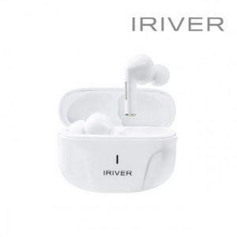

【상세/제작정보】 | <p>제품색상 : 화이트 </p><p>인쇄가능사이즈 : 8x20mm&nbsp;</p><p>인쇄방법 : 실크인쇄, 레이져인쇄</p>

【인쇄/포장옵션】 | 실크, 레이저 / 포장지포장

【공급단가】 | 수량 | 50~ | 100~ | 500~ | 1,000~ | 2,000~
*VAT별도 | 단가 | 33,130원 | 31,900원 | 30,680원 | 29,450원 | 28,710원

【상품 URL】 | https://www.synergygift.co.kr:443/src/goods_detail.php?gdno=27558

